9 klasė
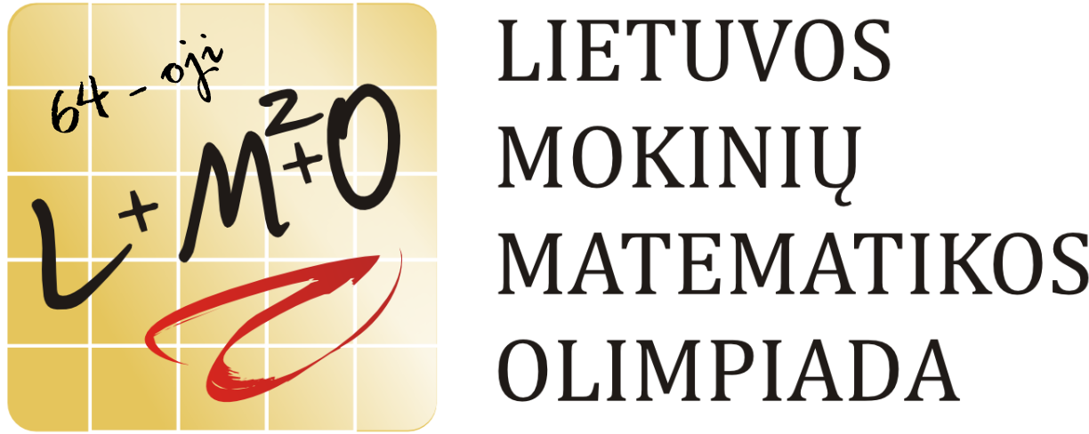 9 klasė
Eil. Nr. | Vardas | Pavardė | Mokykla | Klasė | Parengęs mokytojas | Uždaviniai |  |  |  | Suma | Vieta
 |  |  |  |  |  | 1 | 2 | 3 | 4
1 | Justas | Janickas | VšĮ Kauno technologijos universiteto gimnazija | 9 | Leonas Narkevičius ir Natalja Sinicyna | 7 | 7 | 7 | 1 | 22 | I
2 | Neringa | Levinskaitė | VšĮ Kauno technologijos universiteto gimnazija | 9 | Leonas Narkevičius ir Natalja Sinicyna | 6 | 7 | 5 | 0 | 18 | II
3 | Ernestas | Ramanauskas | VšĮ „Mokykla vaikams“ filialas Progimnazija „MAGIS“ | 7 | Nerijus Kukuraitis | 7 | 0 | 4 | 6 | 17 | II
4 | Ieva | Jakaitytė | VšĮ Kauno technologijos universiteto gimnazija | 9 | Povilas Tvarijonas ir Leonas Narkevičius | 0 | 7 | 3 | 1 | 11 | III
5 | Pijus | Bradulskis | VšĮ Kauno technologijos universiteto gimnazija | 9 | Natalja Sinicyna | 2 | 1 | 5 | 1 | 9 | III
6 | Danielius | Gudas | Vilniaus licėjus | 9 | Erikas Karikovas | 3 | 0 | 5 | 1 | 9 | III
7 | Emilė | Znutaitė | Vilniaus licėjus | 9 | Erikas Karikovas | 7 | 1 | 0 | 0 | 8 | P
8 | Emilis | Baliukonis | Alytaus šv. Benedikto gimnazija | 9 | Laimutė Grigūnienė | 7 | 0 | 0 | 0 | 7 | P
9 | Tomas Ervinas | Trusovas | Vilniaus Šolomo Aleichemo ORT gimnazija | 8 | Tatjana Sezemanienė | 7 | 0 | 0 | 0 | 7 | P
10 | Ieva | Pileckaitė | Kauno jėzuitų gimnazija | 8 | Birutė Narijauskaitė | 2 | 0 | 4 | 1 | 7
11 | Jokūbas | Butkus | Panevėžio Kazimiero Paltaroko gimnazija | 9 | Genovaitė Lukoševičienė | 4 | 0 | 1 | 0 | 5
12 | Mindaugas | Kondrotas | Trakų Vytauto Didžiojo gimnazija | 9 | Jurgita Čekatauskaitė | 0 | 0 | 4 | 1 | 5
13 | Kristijonas | Trinkūnas | Vilniaus licėjus | 9 | Erikas Karikovas | 4 | 0 | 0 | 1 | 5
14 | Ainas | Beinakaraitis | Marijampolės marijonų gimnazija | 8 | Audronė Gudauskienė ir Alvydas Beinakaraitis | 2 | 0 | 1 | 0 | 3
15 | Gabrielė | Ramanauskaitė | Vilniaus licėjus | 9 | Erikas Karikovas | 0 | 0 | 1 | 2 | 3
16 | Ugnė | Tylenytė | Šiaulių Didždvario gimnazija | 9 | Vincas Tamašauskas | 0 | 1 | 1 | 0 | 2
17 | Lukas | Dundulis | Vilniaus jėzuitų gimnazija | 8 | Laimutė Blaškevičienė ir Eduardas Juška | 0 | 0 | 0 | 1 | 1
18 | Ieva Elija | Jucevičiūtė | Vilniaus licėjus | 9 | Erikas Karikovas | 0 | 1 | 0 | 0 | 1
19 | Dovydas | Vasiliauskas | Kauno jėzuitų gimnazija | 8 | Birutė Narijauskaitė | 0 | 0 | 0 | 1 | 1
20 | Greta | Baltušytė | Vilniaus licėjus | 9 | Erikas Karikovas | 1 | 0 | 0 | 0 | 1
21 | Deimantė | Čyžiūtė | Lazdijų r. Seirijų Antano Žmuidzinavičiaus gimnazija | 9 | Eugenija Adomavičienė | 0 | 0 | 0 | 0 | 0
22 | Evaldas | Dovidavičius | Telšių Žemaitės gimnazija | 9 | Bronislava Grigaitė | 0 | 0 | 0 | 0 | 0
23 | Vismantas | Stonkus | Šiaulių Didždvario gimnazija | 9 | Irena Baranauskienė | 0 | 0 | 0 | 0 | 0
 |  |  |  |  |  | 2.57 | 1.09 | 1.78 | 0.74

